铂略管理会计技能路径
规划学习路径 | 巩固学习成果 | 管理学习行为 | 反馈学习进度
详情请咨询：朱小姐 热线：400 616 3899，邮箱: cs@bolue.cn
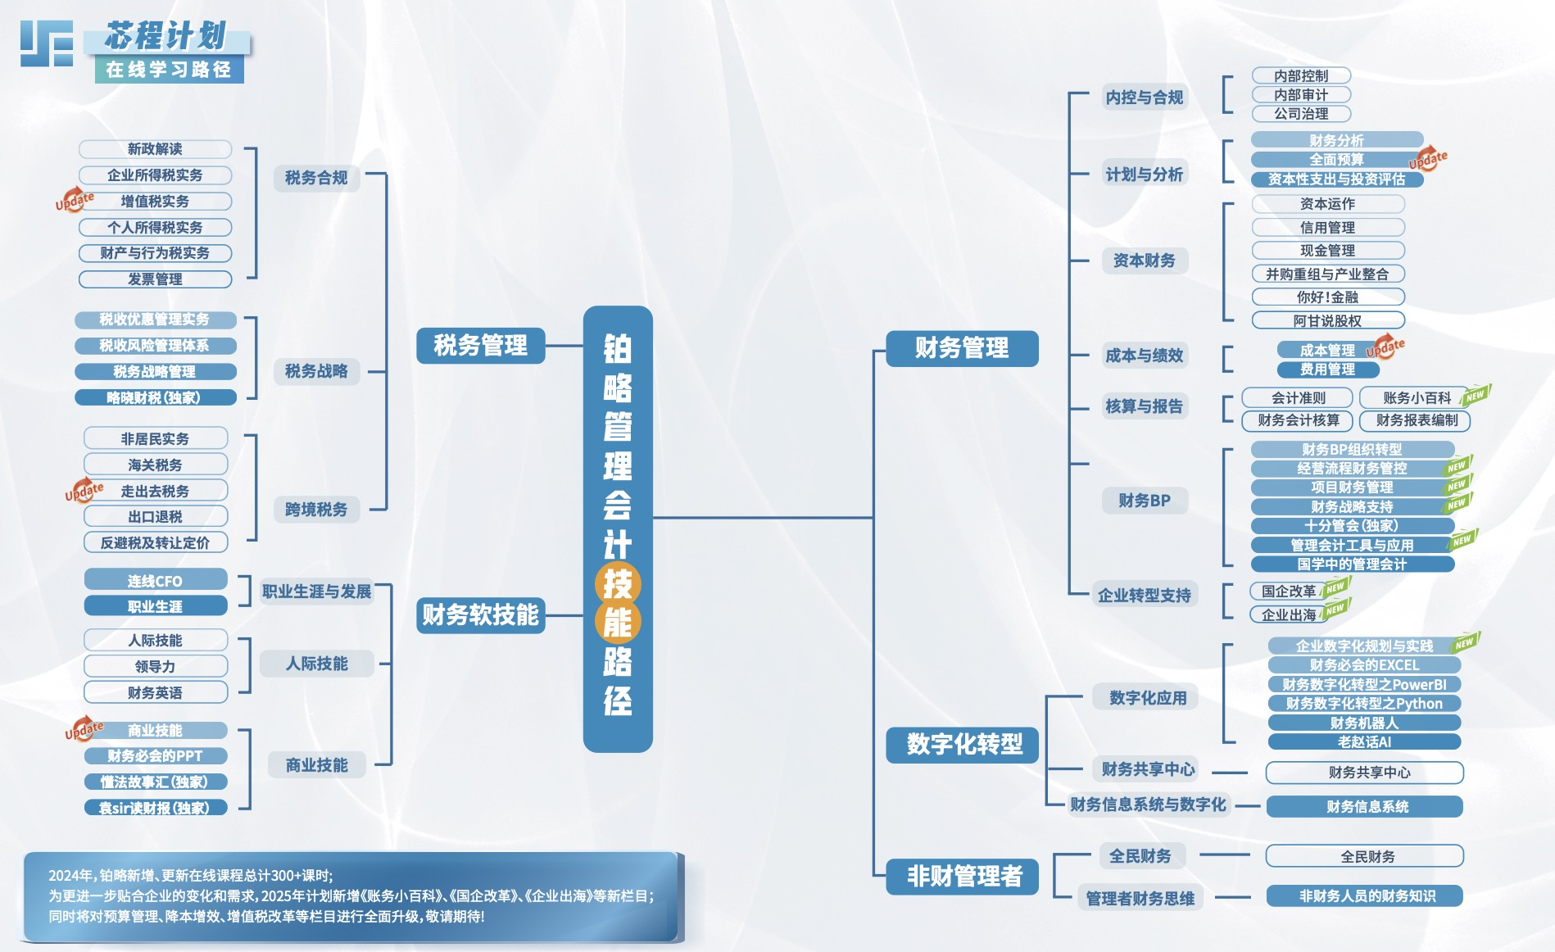

铂略财务培训(Linked-F)是目前中国领先的财税及实务技能培训服务供应商，通过提供线上视频课程、线下财税活动、企业内训及财务课堂笔记，帮助企业及财务专业人士解决职业生涯发展各阶段的挑战，每年有数十万财务专业人士因此受益。

铂略管理会计岗位路径
规划学习路径 | 巩固学习成果 | 管理学习行为 | 反馈学习进度
详情请咨询：朱小姐 热线：400 616 3899，邮箱: cs@bolue.cn

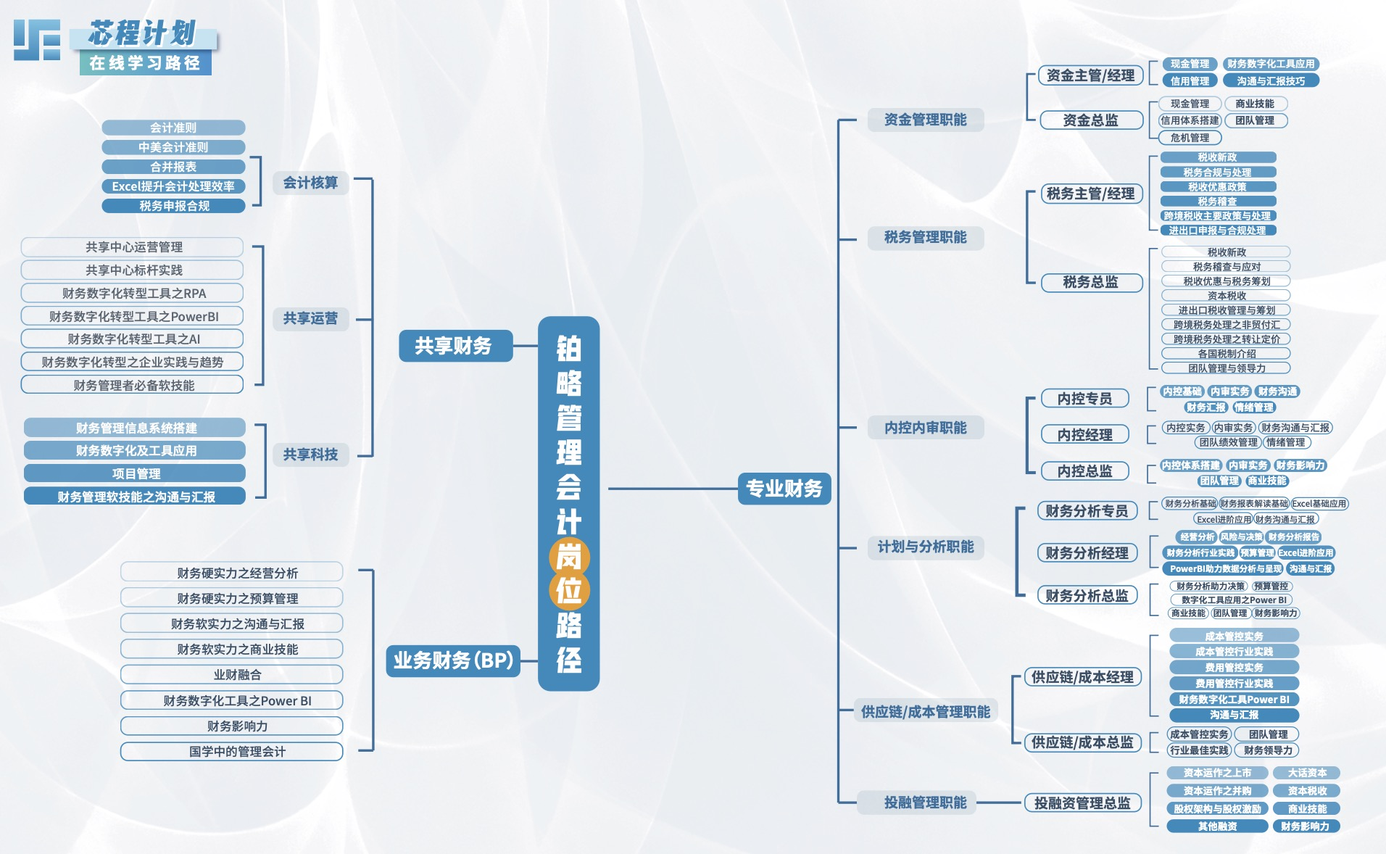

铂略财务培训(Linked-F)是目前中国领先的财税及实务技能培训服务供应商，通过提供线上视频课程、线下财税活动、企业内训及财务课堂笔记，帮助企业及财务专业人士解决职业生涯发展各阶段的挑战，每年有数十万财务专业人士因此受益。

